Sheet1
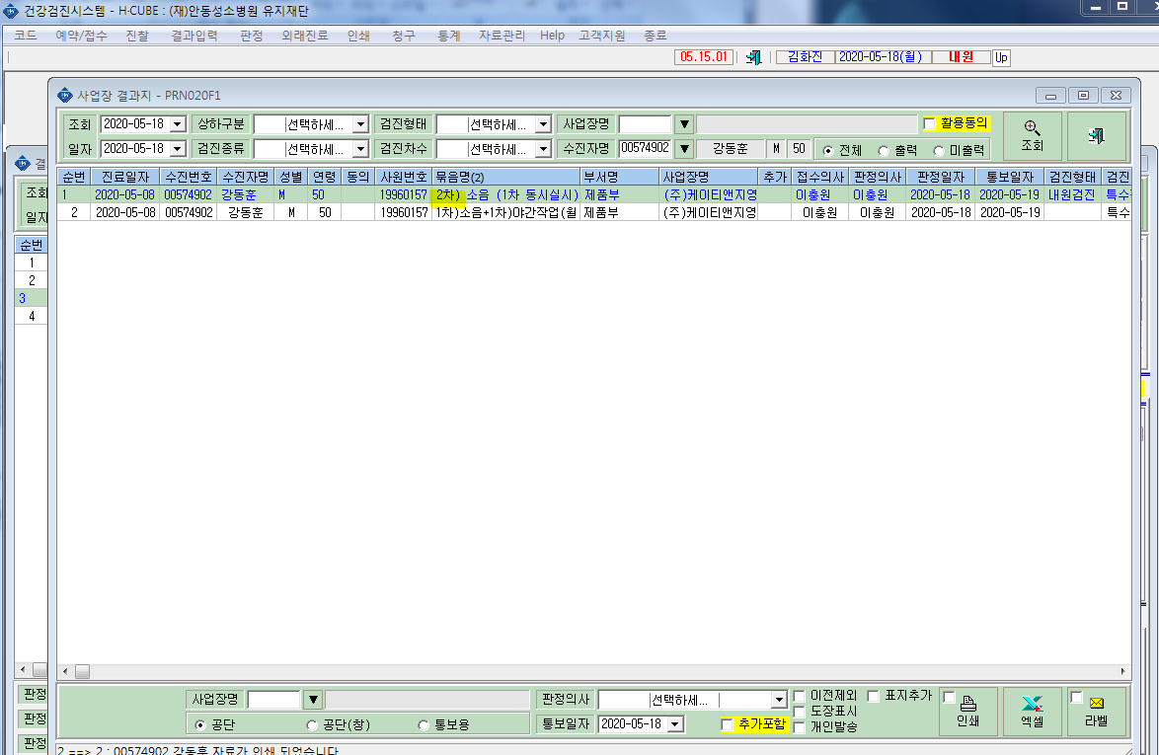
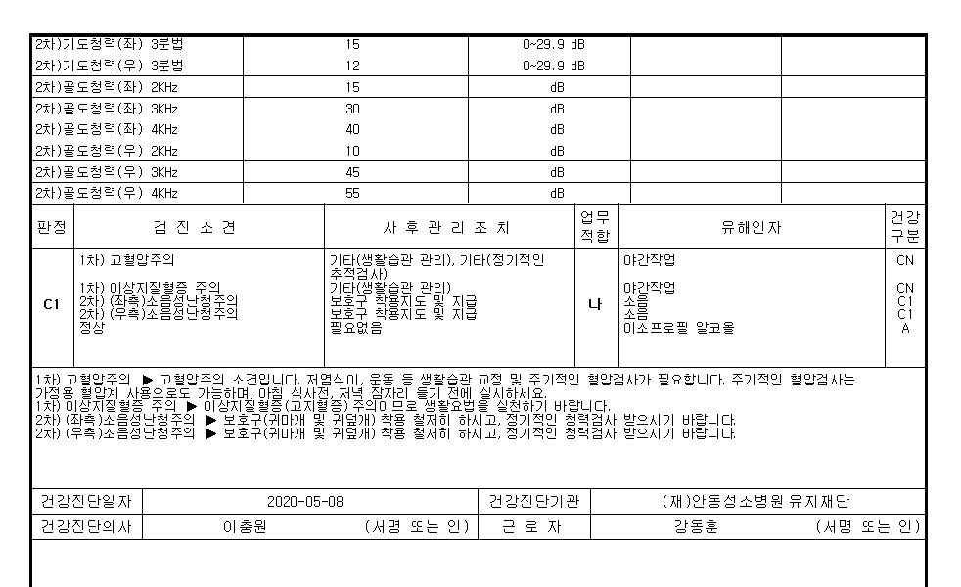
* '특수검진 인쇄'->'건강진단개인표' 출력시 2차검진은 검진소견과 사후관리조치소견이 행이 일치하나. 1차검진결과는 검진소견과 사후관리조치소견 행이 불일치 확인부탁드립니다.

<1차검진소견> | <1차검진 출력물>
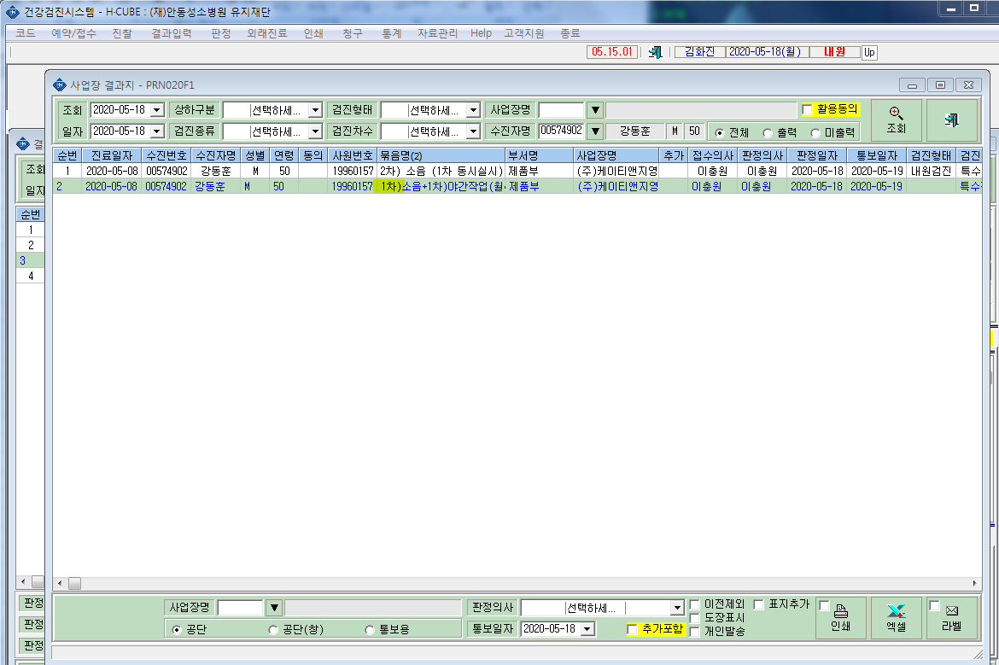

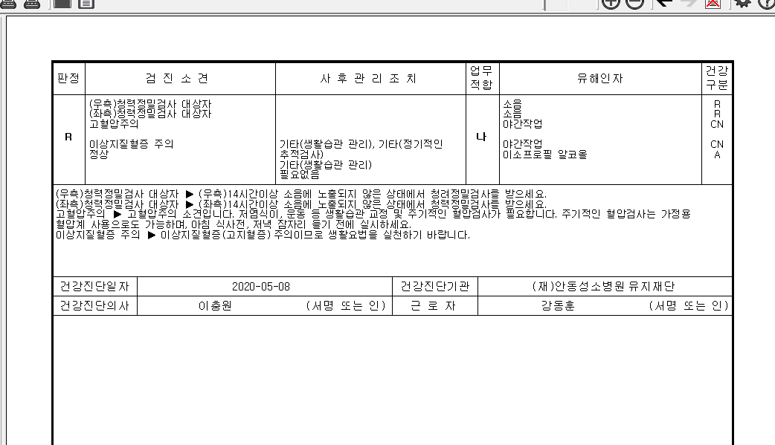

<2차검진소견> | <2차검진출력물>

